Ejercicio 1 - Con solver
1. Parámetros Iniciales |  | 2. Parámetros del flujo |  | 3. Factor de fricción |  | 4. Cálculo de pérdidas
Q (L/s) | 10 | Viscosidad cinemática (m2/s) | 0.000000893 | f CW =0 | 0.00000000 | 1. hf DW (m) | 0.0644060 | Darcy Weisbach
Q (m3/s) | 0.0100 | Peso específico (N/m3) | 9777 | f supuesto | 0.016877338473 | 2. hf HW (m) | 0.067936233788 | Hazen Wiliams
Longitud (m) | 5 | NR | 140334.66162 |  |  | 3.deltaP (Pa) | 629.69794242
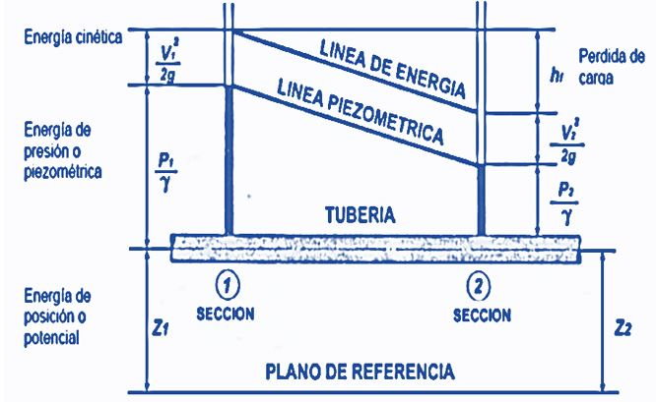
D (pulg.) | 4
D (m) | 0.1016
V (m/s) | 1.2334532759
Rugosidad Abs (mm) | 0.0015 |  | UNICAMENTE PARA DIAMETROS IGUALES Y TUBERIAS HORIZONTALES
Rugosidad abs (m) | 0.0000015
CH (Hazen Wiliams) | 150
Rugosidad rel (adim) | 0.0000148

 | Ingresar

Tuberia en serie
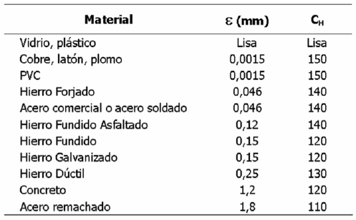
Propiedades de la Tubería |  | Características del sistema
D (pies) | 0.3333 | Energía (pie) | 40
Rugosidad absoluta (pie) | 0.00015 | Vb | 11.845309676 | Q | 1.0334915445
Rugosidad relativa | 0.0004500450045 | f supuesto | 0.017500792514
 |  | NR | 426431.14835
 |  | f CW | 0.00000
$$\frac{1}{\sqrt{f}}+2log\left(\frac{2,51}{NR\sqrt{f}}+\frac{ε}{3,7D}\right)=0$$

Ejercicio de Diseño
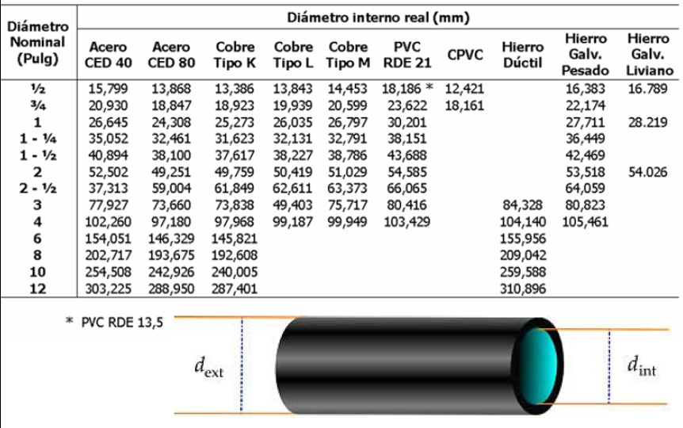
Sin accesorios
Caudal l/s | Caudal (m3/s) | L (m) | viscosidad (m2/s) | Diámetro (m) | NR | f | hf (m) | ᵋ rugosidad absoluta (m)
200 | 0.2 | 400 | 0.000000893 | 0.21321806241 | 1337410.2982 | 0.02 | 60 | 0.000046
200 | 0.2 | 400 | 0.000000893 | 0.2078483509 | 1371961.9674 | 0.017605280502 | 60 | 0.000046
200 | 0.2 | 400 | 0.000000893 | 0.20805693549 | 1370586.5259 | 0.017693796193 | 60 | 0.000046
200 | 0.2 | 400 | 0.000000893 | 0.20804868557 | 1370640.8749 | 0.017690288478 | 60 | 0.000046
200 | 0.2 | 400 | 0.000000893 | 0.20804901164 | 1370638.7267 | 0.017690427107 | 60 | 0.000046
200 | 0.2 | 400 | 0.000000893 | 0.20804899875 | 1370638.8116 | 0.017690421627 | 60 | 0.000046
200 | 0.2 | 400 | 0.000000893 | 0.20804899926 | 1370638.8083 | 0.017690421844 | 60 | 0.000046
200 | 0.2 | 400 | 0.000000893 | 0.20804899924 | 1370638.8084 | 0.017690421835 | 60 | 0.000046

Con accesorios
Caudal l/s | Caudal (m3/s) | L (m) | viscosidad (m2/s) | Diámetro (m) | NR | f | hf (m) | ᵋ rugosidad absoluta (m)
200 | 0.2 | 400 | 0.000000893 | 0.21608452573 | 1319668.9187 | 0.02 | 60 | 0.000046
200 | 0.2 | 400 | 0.000000893 | 0.216084526 | 1319668.9187 | 0.017559506889 | 60 | 0.000046
201 | 0.201 | 401 | 0.000000893 | -0.000000030 | -9.5890783213E+12

 | Celda que debo igualar a 0

